TD
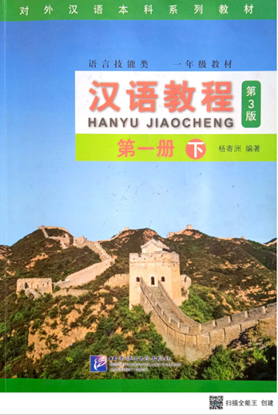
Etiquetes de fila | GRAMMAR
【adjective】 | 66 | 66
【adverb】 | 69 | 69
【clock】 | 8
【conjunction】 | 11
【interjection】 | 2 | 21
【noun】Drink | 19
【noun】Grammar | 7
【noun】Meal | 36
【noun】Measure | 22
【noun】Person | 154
【noun】Place | 117
【noun】Time | 77 | 432
【number】 | 43 | 43
【preposition】 | 17
【pronoun】 | 20 | 37
【sentence】 | 43 | 43
【verb -aux】 | 5
【verb- psych 】 | 2
【verb】 | 136 | 143
Total general | 854 | 854

DICCIONARIES USED:
Chinese Tools - Turn Chinese into Pinyin (chineseconverter.com)
https://www.chineseconverter.com/en/convert/chinese-to-pinyin

Search Microsoft Translator - Translate from Chinese Simplified (bing.com)
https://cn.bing.com/translator/?ref=TThis&text=&from=&to=

BOOK:
HANYU JIAOCHENG
CHINESE LANGUAGE TUTORIALS
BEIJING LANGUAGE AND CULTURE UNIVERSITY PRESS
Elementary Course. 25 lessons

PROFESSOR: BU, HONG LING
Yucheng Chinese College
World Trade Center Chinese Academy,

ORDRE ALPHABETIC: *GRAMMAR* & ENGLISH & CATALÀ

